編集用
 |  |  |  | 機密 |  |  |  |  |  |  | 報告ベース
リスク管理報告書 ver.2 |  |  |  |  |  | 20200001 |  |  |  |  | 提出日付
報告者 |  | 事後 | アクシデント |  |  |  |  |  |  |  | 2022-01-21 | 2022-02-20

■・・・月次リスク管理報告書提出項目
■・・・分析に必要な項目
赤二重線・・・サポート業務作業項目
案件タイトル | 【PB開発】 CDラジオ 異物混入
リベート型 | なし | 取引先名
発生日はいつ？ | 2020-01-06 | 影響を与えた計上月 | 2019-08-01
だれが(何が)起こした？ |  | だれに対して？
何が起きた？
事象の経緯
なぜ起きた？
対象の金額 |  | 発生個所
会計に影響を与えた金額 |  | 発生要因
不具合の分類 |  | 作業分類

事実情報 |  |  | 問題管理へ移行済み

対応 |  | 復旧作業完了フラグ | 対策有効度

実施した対応 |  | 担当 | 納期

再発防止策 |  | 担当 | 納期

今後の実施予定の対策 |  |  | 再発防止策完了フラグ

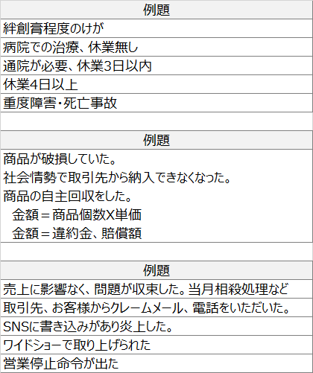
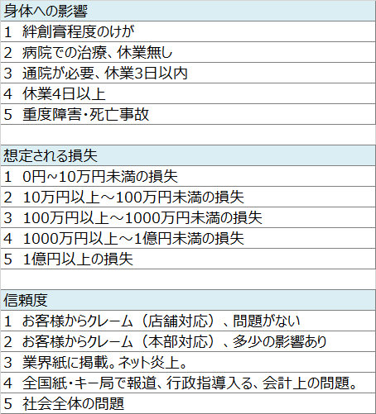
影響度
身体的 | 経済的 | 信用度 |  |  | 金額 | 判定用関数数値 |  |  |  |  | 頻度 | 影響度
 |  |  |  |  |  | 1 | 1 | 1 |  | 判定値 | 1 | 1
発生頻度 | 再発性フラグ | 対策基準 |  |  |  |  |  |  |  | 初期値 | 2 | 1
 |  |  |  |  |  | 0 | 0 | 0 | 0 | アドレス | $C$2
対応優先度 |  | ランク |  |  |  |  |  |  |  | 算出ランク | 低
低 |  | 低 |  |  |  | 6 |  | 6 |  | 再発 算出ランク | 低
 |  |  |  |  |  | 7 |  | 中 |  |  | C：一次対応のみ、即日
内部統制室、アクシデント追跡一覧
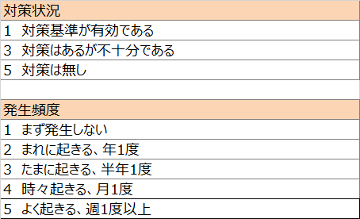
成果物提出フラグ |  | 進捗

備考

WFID

